Sheet1
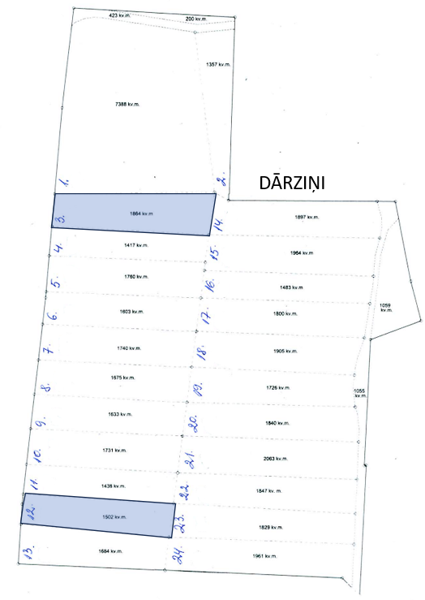
Neapbūvētās zemes noma
Kadastra apzīmējums | Nosaukums, pagasts | Kopējā z.v. platība, ha | Nomas platība, ha | Lietošanas mērķis | Nomas maksa bez PVN gadā (EUR) | Sludinājuma ievietošanas mājaslapā uz 5 dd, datums | Pieteikšanās termiņš **
56940080278 | Dārziņi, Variešu pag. | 4.98 | 0,1502 (Nr.12) | personisko palīgsaimniecību vajadzībām | * | 16.07.2024. | 22.07.2024.
56940080278 | Dārziņi, Variešu pag. | 4.98 | 0,1864 (Nr.3) | personisko palīgsaimniecību vajadzībām | * | 16.07.2024. | 22.07.2024.
56940080277 | Mazdārziņi, Variešu pag. | 5.9 | 0,1232 (Nr.4) | personisko palīgsaimniecību vajadzībām | * | 16.07.2024. | 22.07.2024.
56940080277 | Mazdārziņi, Variešu pag. | 5.9 | 0,1314 (Nr.5) | personisko palīgsaimniecību vajadzībām | * | 16.07.2024. | 22.07.2024.
56940080277 | Mazdārziņi, Variešu pag. | 5.9 | 0,1464 (Nr.6) | personisko palīgsaimniecību vajadzībām | * | 16.07.2024. | 22.07.2024.
56940080277 | Mazdārziņi, Variešu pag. | 5.9 | 0,1593 (Nr.7) | personisko palīgsaimniecību vajadzībām | * | 16.07.2024. | 22.07.2024.
56940080277 | Mazdārziņi, Variešu pag. | 5.9 | 0,1705 (Nr.9) | personisko palīgsaimniecību vajadzībām | * | 16.07.2024. | 22.07.2024.
56940080277 | Mazdārziņi, Variešu pag. | 5.9 | 0,2232 (Nr.10) | personisko palīgsaimniecību vajadzībām | * | 16.07.2024. | 22.07.2024.
56940080277 | Mazdārziņi, Variešu pag. | 5.9 | daļa 0,1233 (Nr.12) | personisko palīgsaimniecību vajadzībām | * | 16.07.2024. | 22.07.2024.
56940080277 | Mazdārziņi, Variešu pag. | 5.9 | 0,3072 (Nr.14) | personisko palīgsaimniecību vajadzībām | * | 16.07.2024. | 22.07.2024.
56940080277 | Mazdārziņi, Variešu pag. | 5.9 | 1,0366 (Nr.22) | personisko palīgsaimniecību vajadzībām | * | 16.07.2024. | 22.07.2024.
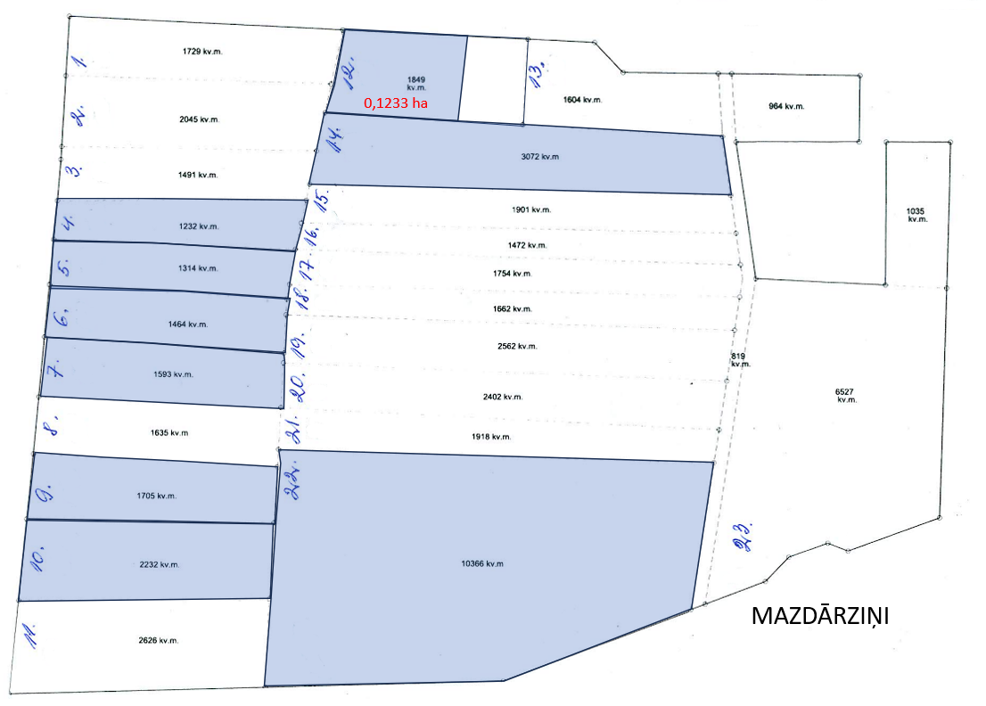
* Nomas maksa tiek noteikta saskaņā ar Jēkabpils novada pašvaldības 28.04.2022. Saistošajiem noteikumiem Nr.19 vai Jēkabpils novada domes 25.08.2022. lēmumu Nr.743.
**Ja pretendentu pieteikšanās termiņā, kas nav īsāks par piecām darbdienām, piesakās vairāki pretendenti, neapbūvēta zemesgabala nomnieku noskaidro rakstiskā vai mutiskā izsolē. Pieteikumus, kas iesniegti pēc norādītā termiņa, neizskata.

